상품제안서
로켓 샤프 0.5mm | 상품코드: S04047

 |  |  |  |  |  |  | 02-713-8555 | www.synergygift.co.kr
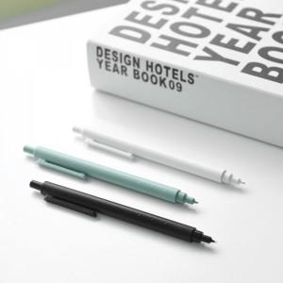 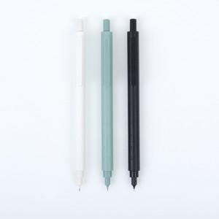

【상세/제작정보】 | 무채색 컬러로 장시간 사용감에도 시각적인 편안함~ 현대적인 심플한 감성!

【인쇄/포장옵션】 | 실크 / OPP(비닐)

【공급단가】 | 수량 | 300~ | 500~ | 1,000~ | 3,000~ | 5,000~
*VAT별도 | 단가 | 2,540원 | 2,450원 | 2,360원 | 2,270원 | 2,180원

【상품 URL】 | https://www.synergygift.co.kr:443/src/goods_detail.php?gdno=17929

